Bienvenue 👋
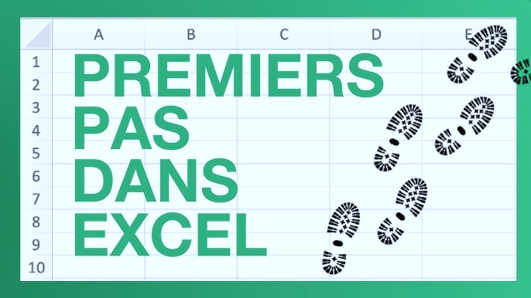
Pour bien démarrer sur Excel
Games of Excel

Exercice 5
DÉPLACER UNE COLONNE

Objectif(s) :

Déplacer la colonne "Note 4" pour la positionner entre la colonne "Note 3" et la colonne "MOYENNE"

 |  |  |  |  | NE PAS DEPLACER CETTE CELLULE H10

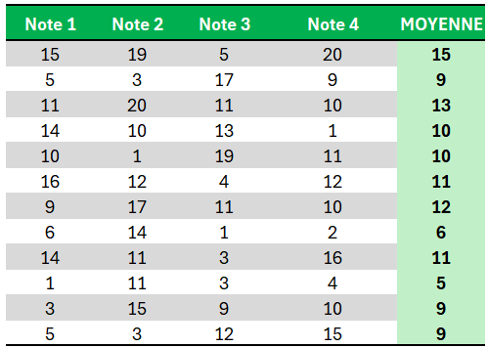
 | Note 1 | Note 2 | Note 3 | MOYENNE | Note 4
 | 15 | 19 | 5 | 15 | 20
 | 5 | 3 | 17 | 9 | 9
 | 11 | 20 | 11 | 13 | 10
 | 14 | 10 | 13 | 10 | 1
 | 10 | 1 | 19 | 10 | 11
 | 16 | 12 | 4 | 11 | 12
 | 9 | 17 | 11 | 12 | 10
 | 6 | 14 | 1 | 6 | 2
 | 14 | 11 | 3 | 11 | 16
 | 1 | 11 | 3 | 5 | 4
 | 3 | 15 | 9 | 9 | 10
 | 5 | 3 | 12 | 9 | 15

Exercice 8
FIGER L'ADRESSE D'UNE CELLULE ($)

Objectif(s) :
1) Calculer le montant TTC en H11, en utilisant le Taux de TVA (en J11)
2) Etendre la formule saisie jusqu'en H20

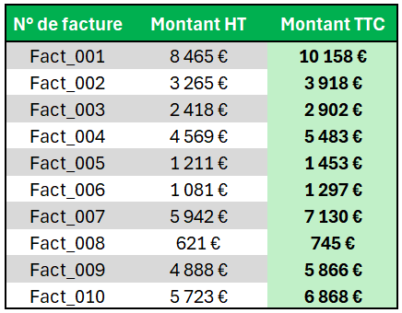
 | N° de facture | Montant HT | Montant TTC | Taux de TVA
 | Fact_001 | 8,465 € |  | 20%
 | Fact_002 | 3,265 €
 | Fact_003 | 2,418 €
 | Fact_004 | 4,569 €
 | Fact_005 | 1,211 €
 | Fact_006 | 1,081 €
 | Fact_007 | 5,942 €
 | Fact_008 | 621 €
 | Fact_009 | 4,888 €
 | Fact_010 | 5,723 €

Exercice 10
FORMAT DE CELLULE 1/2

Objectif(s) :
1) Appliquer un format Date sur la colonne 'Date' (colonne D)
2) Appliquer un format Heure 'hh:mm' sur la colonne 'Heure' (colonne E)
3) Appliquer un format personnalisé sur la colonne 'Moyenne' (colonne H) pour afficher par ex '17 / 20'
4) Appliquer un format Monétaire (€) sans décimale sur la colonne 'Montant' (colonne K)

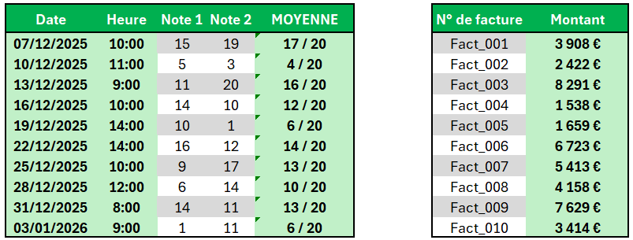
 | Date | Heure | Note 1 | Note 2 | MOYENNE | N° de facture | Montant
 | 46197 | 0.41666666667 | 15 | 19 | 17 | Fact_001 | 3908
 | 46200 | 0.45833333333 | 5 | 3 | 4 | Fact_002 | 2422
 | 46203 | 0.375 | 11 | 20 | 16 | Fact_003 | 8291
 | 46206 | 0.41666666667 | 14 | 10 | 12 | Fact_004 | 1538
 | 46209 | 0.58333333333 | 10 | 1 | 6 | Fact_005 | 1659
 | 46212 | 0.58333333333 | 16 | 12 | 14 | Fact_006 | 6723
 | 46215 | 0.41666666667 | 9 | 17 | 13 | Fact_007 | 5413
 | 46218 | 0.5 | 6 | 14 | 10 | Fact_008 | 4158
 | 46221 | 0.33333333333 | 14 | 11 | 13 | Fact_009 | 7629
 | 46224 | 0.375 | 1 | 11 | 6 | Fact_010 | 3414

Exercice 11
FORMAT DE CELLULE 2/2

Objectif(s) :
1) Changer la taille de police de la colonne Date, la mettre à 14
2) Mettre en italique la police de la colonne Heure
3) Mettre en gras la police des colonnes Note 1 et Note 2
4) Souligner les textes des en-têtes du tableau de gauche
5) Centrer, en vertical et horizontal, toutes les cellules du tableau de gauche
6) Changer la police de la colonne N° de facture, utiliser la police "Aptos Narrow"
7) Dans la colonne Montant, mettre en blanc la couleur de police et en vert foncé la couleur de remplissage

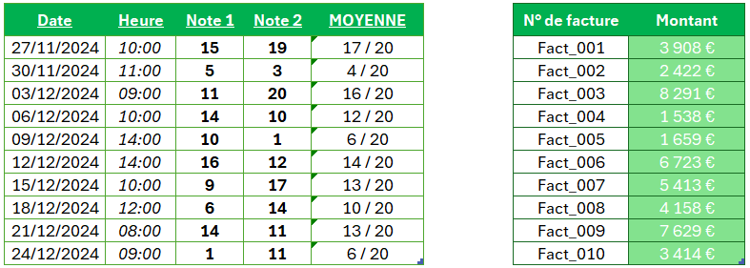
 | Date | Heure | Note 1 | Note 2 | MOYENNE | N° de facture | Montant
 | 2024-11-27 | 10:00:00 | 15 | 19 | 17 / 20 | Fact_001 | 3,908 €
 | 2024-11-30 | 11:00:00 | 5 | 3 | 4 / 20 | Fact_002 | 2,422 €
 | 2024-12-03 | 9:00:00 | 11 | 20 | 16 / 20 | Fact_003 | 8,291 €
 | 2024-12-06 | 10:00:00 | 14 | 10 | 12 / 20 | Fact_004 | 1,538 €
 | 2024-12-09 | 14:00:00 | 10 | 1 | 6 / 20 | Fact_005 | 1,659 €
 | 2024-12-12 | 14:00:00 | 16 | 12 | 14 / 20 | Fact_006 | 6,723 €
 | 2024-12-15 | 10:00:00 | 9 | 17 | 13 / 20 | Fact_007 | 5,413 €
 | 2024-12-18 | 12:00:00 | 6 | 14 | 10 / 20 | Fact_008 | 4,158 €
 | 2024-12-21 | 8:00:00 | 14 | 11 | 13 / 20 | Fact_009 | 7,629 €
 | 2024-12-24 | 9:00:00 | 1 | 11 | 6 / 20 | Fact_010 | 3,414 €

